Prévision liénaire
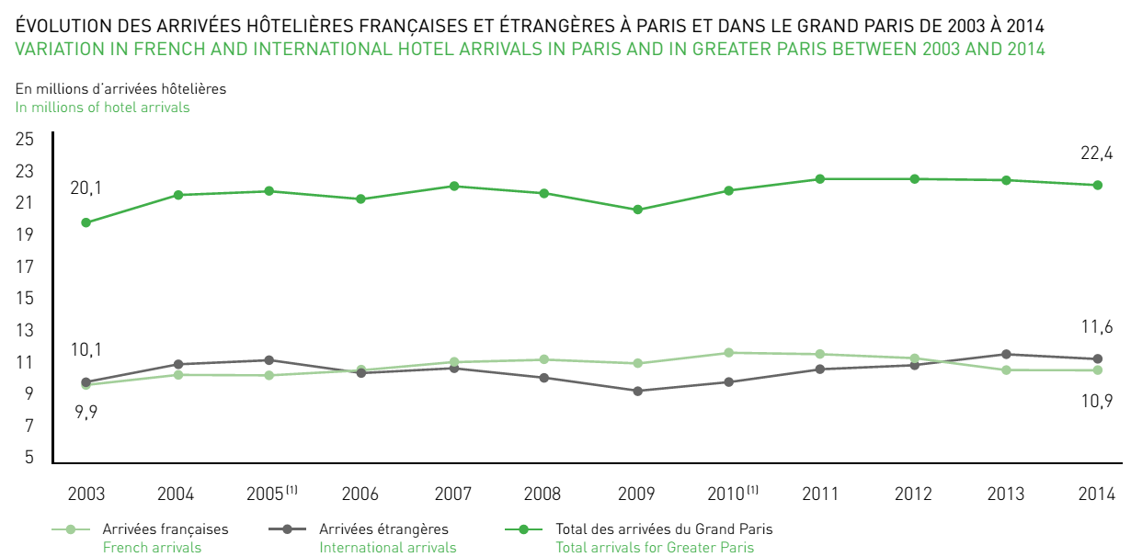
Nombre d'arrivées de français dans les hôtels parisiens (en millions)
 | x | y | xy | x2 | y2
Période | 1 | 11.9 | 11.9 | 1 | 141.61
 | 2 | 11.8 | 23.6 | 4 | 139.24
 | 3 | 11.1 | 33.3 | 9 | 123.21
 | 4 | 11.2 | 44.8 | 16 | 125.44 |  |  | période 6
 | 5 | 10.9 | 54.5 | 25 | 118.81 | a | -0.26 | 10.6
Somme | 15 | 56.9 | 168.1 | 55 | 648.31 | b | 12.16
Moyenne | 3 | 11.38 |  |  |  | r | -0.92621164984
Nombre d'arrivées d'étrangers dans les hôtels parisiens (en millions)
 | x | y | xy | x2 | y2
Période | 1 | 9.1 | 9.1 | 1 | 82.81
 | 2 | 10.1 | 20.2 | 4 | 102.01
 | 3 | 11 | 33 | 9 | 121
 | 4 | 11.9 | 47.6 | 16 | 141.61
 | 5 | 11.6 | 58 | 25 | 134.56 | a | 0.68 | 12.78
Somme | 15.00 | 53.70 | 167.90 | 55.00 | 581.99 | b | 8.7
Moyenne | 3.00 | 10.74 |  |  |  | r | 0.93831045192

